1.IDENTIFICACION
INFORMACIÓN GENERAL |  | INFORMACIÓN DEL ESTUDIO RESPECTIVO
 |  | NODO NÚMERO |  |  |  |  | 52129
 |  | INFORME NÚMERO |  |  |  |  | 339
CONTRATISTA | UNIÓN TEMPORAL MOVILIDAD 2014 | ORDEN DE TRABAJO No. |  |  |  |  | PROGRAMACION BASICA
 |  | FECHA DE LA ORDEN DE TRABAJO |  |  |  |  | 230114
 |  | FECHA DE LA TOMA DE INFORMACIÓN |  |  |  |  | 120314
 |  | DÌA DE LA SEMANA
OBJETO DEL CONTRATO | REALIZAR LA TOMA DE INFORMACIÓN DE CAMPO, COMO INSUMO DEL PROGRAMA DE MONITOREO, SEGUIMIENTO Y PLANEACIÓN DEL TRÁNSITO Y EL TRANSPORTE DE BOGOTA D.C | TIPO DE ESTUDIO |  |  |  |  | VOLÚMENES POR TIPO DE VEHÍCULO
 |  | NOMBRE DEL ARCHIVO |  |  |  |  | 52129_AC_68_S_X_AK_51_140312_VOL_V1.xlsx
 |  | CÓDIGO DEL ESTUDIO |  |  |  |  | VOL
 |  | LUGAR DE LA TOMA DE INFORMACIÓN
NÚMERO DE CONTRATO | 2072-2013 | COORDENADA X |  |  |  |  | LONGITUD
 |  | COORDENADA Y |  |  |  |  | LATITUD

FECHA DE INICIO DEL CONTRATO | 22-01-2014 | PROFESIONALES RESPONSABLES
 |  | CONSULTOR (DIRECTOR) |  |  |  |  | ING. MSC. SANDRA LUCIA NAVAS TEQUIA
 |  | CONSULTOR (COORDINADOR GENERAL) |  |  |  |  | ING. MSC. LUIS FERNANDO RUBIANO BARRERO
INTERVENTORÍA | UNIVERSIDAD NACIONAL DE COLOMBIA | CONSULTOR (EXPERTO EN TRÁNSITO Y TRANSPORTE) |  |  |  |  | ING. ESP. DIANA PAOLA PARADA
 |  | CONSULTOR (ING ANÀLISIS) |  |  |  |  | ING, ÁNGELA ROCÍO MENDOZA
 |  | INTERVENTORÍA (DIRECTOR) |  |  |  |  | ING. MSC. ARTURO ZARATE
 |  | INTERVENTORÍA (ESPECIALISTA) |  |  |  |  | ING. MSC. WILLIAM CASTRO
 |  | INTERVENTORÍA (RESIDENTE) |  |  |  |  | ING. JOSÉ EDWIN TORRES
OBJETO DEL CONTRATO | INTERVENTORÍA TÉCNICA, ADMINISTRATIVA Y FINANCIERA PARA LA TOMA DE INFORMACIÓN DE CAMPO COMO INSUMO DEL PROGRAMA DE MONITOREO, SEGUIMIENTO Y PLANEACIÓN DEL TRÁNSITO Y TRANSPORTE DE BOGOTÁ D.C. | SUPERVISOR SECRETARIA MOVILIDAD |  |  |  |  | ING. FABIAN GONZALEZ

 |  | VERSIONES DEL ESTUDIO
 |  | NÚMERO |  | FECHA | OBSERVACIONES
NÚMERO DE CONTRATO | 2072-2013 | Versión 0 |  | 18/03/14
 |  | Versión 1 |  | 01/04/14 | SE ATENDIERON LAS OBSERVACIONES DE INTERVENTORÍA ENVIADAS EN COMUNICADO FI-INT-CMTTUB14-106-14, SE DA RESPUESTA MEDIANTE RADICADO ICV-187-C-170.Se indica la localidad en el analisis puntual, los movimientos presentados en el esquema, son los correspondientes a los aforados en este procesamiento; se revisaron y ajustaron los movimientos registrados en la hoja 2.Base, para articulados y biarticulados. Aclaramos que ninguna de las vías de esta intersección cuenta con calzadas rápidas y que la circulación de los vehículos tipo articulado y biarticulado se hace únicamente sobre la Avenida Villavicencio, siendo un servicio especial que circula principalmente en hora pico y con circulación compartida en los carriles mixtos. Se revisó el movimiento 1 a las 945 se encontro que no se reinicio el contador el valor se ajusta con la diferencia y a las 1900 se encontró error de digitación. En el movimiento 2 a las 1445 la información no presenta inconsistencia, a las 800 y 845 se encontró un error de digitación y entre las 545 y 600 el volumen de motos se aumentó por hora pico. Se ocultaron las Tablas de los movimientos que no se tomaron y se ocultaron los valores externos de la Tabla N.27 en la Hoja de PROCESAMIENTO.
 |  | Versión 2
FECHA DE INICIO DEL CONTRATO | 21-01-2014 | Versión 3

 |  | DESCRIPCIÓN DE LA TOMA DE INFORMACIÓN
 |  | TIPO DE VEHÍCULO | FACTOR DE EQUIVALENCIA | MOVIMIENTOS AFORADOS |  |  | No. DE PERÍODOS | HORA
ESQUEMA |  |  |  | ACCESO | LENTA | RÁPIDA | HORARIO DEL PERÍODO No. 1 | 22:00-06:00
 |  | L | 1 | NORTE | 1 |  | HORARIO DEL PERÍODO No. 2 | 06:00-14:00
 |  | C | 2 | SUR | 2 |  | HORARIO DEL PERÍODO No. 3 | 14:00-22:00
 |  |  |  | OCCIDENTE | 3 |  | No. DE HORAS TOMADAS |  | 24
 |  | BT | 2 | ORIENTE | 4 |  | HORARIO DE LA TOMA DE INFORMACIÓN |  | 22:00-22:00
 |  | B | 2 |  |  |  | No. DE EQUIPOS UTILIZADOS |  | 12
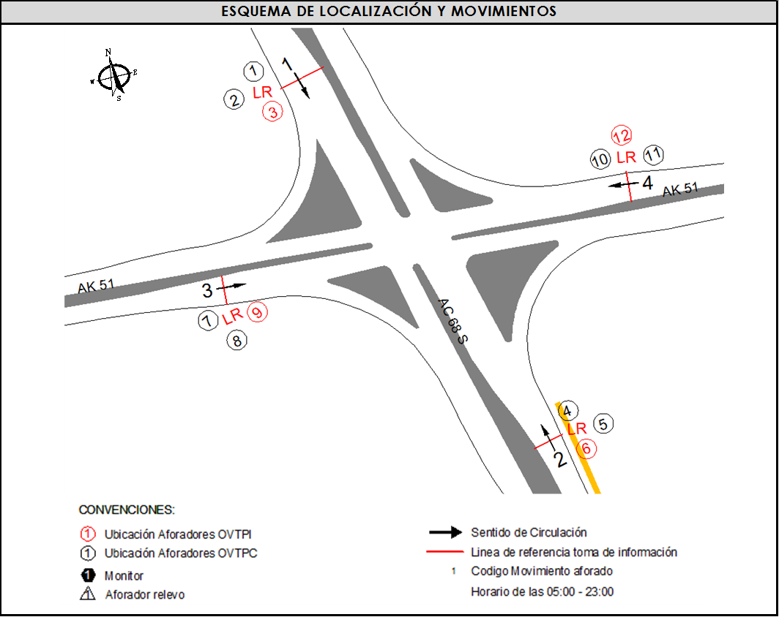
 |  |  |  | OBSERVACIONES DE LA TOMA DE INFORMACIÒN
 |  | AL | 2 | OBSERVACION |  |  |  |  |  | ACCESO
 |  | AT | 2.5
 |  | BA | 2.5
 |  | ESP | 2
 |  | INT | 2
 |  | C2P | 2.5
 |  | C2G | 2.5
 |  | C3-C4 | 2.5
 |  | C5 | 2.5
 |  | >C5 | 2.5
 |  | M | 0.5
 |  | BIC | 0.3

 |  | ANALISIS PUNTUAL
 |  | LA INTERSECCIÓN DE LA AVENIDA CARRERA 51 (AVENIDA JORGE GAITÁN CORTES) CON LA AVENIDA CALLE 68 SUR SE ENCUENTRA UBICADA EN EL SECTOR SUR-OCCIDENTE DE LA CIUDAD EN LA LOCALIDAD DE CIUDAD BOLIVAR. LA AVENIDA CARRERA 51 PERMITE LA CIRCULACIÓN EN SENTIDO NORTE-SUR Y VICEVERSA Y ESTÁ CONFORMADA POR UNA CALZADA CON DOS CARRILES EN CADA SENTIDO PARA LA CIRCULACIÓN DE TRAFICO MIXTO (INCLUYE TPC); LA AVENIDA CALLE 68 SUR, ESTÁ CONFORMADA POR UNA CALZADA CON TRES CARRILES POR SENTIDO PARA TRAFICO MIXTO, Y PERMITE LA CIRCULACIÓN EN SENTIDO ORIENTE - OCCIDENTE Y VICEVERSA. EL VOLUMEN TOTAL AFORADO DURANTE EL DÍA MIÉRCOLES 12 DE MARZO DE 2014 FUE DE 87.726 VEHÍCULOS MIXTOS, DISPUESTOS DE LA SIGUIENTE MANERA: EL 43,7% CORRESPONDEN A VEHÍCULOS LIVIANOS, EL 25,8% A MOTOS, EL 21,5% A TRANSPORTE PÚBLICO COLECTIVO (INCLUYE TM), EL 5,7%A VEHÍCULOS DE CARGA Y EL 3,3% RESTANTE A BICICLETAS. LOS PERÍODOS DE MÁXIMA DEMANDA SE PRESENTAN ENTRE LAS 06:00 Y LAS 07:00 HORAS, Y ENTRE LAS 18:00 Y 19:00 HORAS. LA HORA PICO TOTAL DE LA INTERSECCIÓN SE REGISTRA EN EL PERIODO N°1 ENTRE LAS 06:00 Y 07:00 HORAS, PERIODO EN EL QUE SE MOVILIZA UN TOTAL DE 6.062 VEHÍCULOS MIXTOS, DE LOS CUALES EL 41,7% CORRESPONDE A MOTOS, EL 27,5% CORRESPONDE A VEHÍCULOS LIVIANOS, EL 18,7% A TRANSPORTE PÚBLICO COLECTIVO Y MASIVO, 9,0% A BICICLETAS Y FINALMENTE EL 3,1% CORRESPONDE A VEHÍCULOS DE CARGA

 |  | REGISTRO FOTOGRÁFICO
 |  | 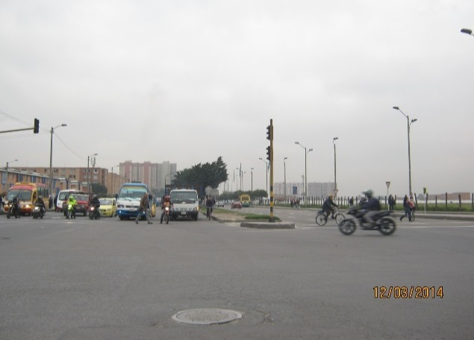 |  |  |  |  | 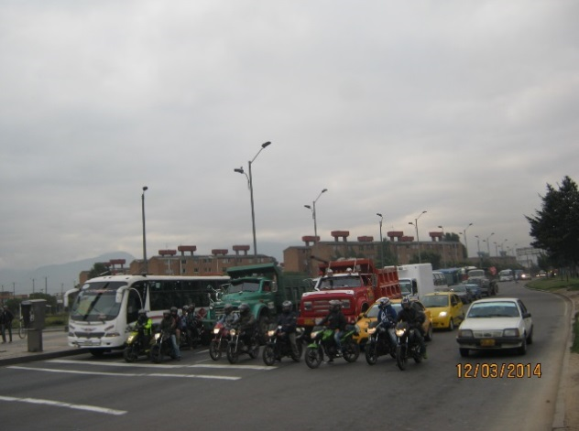

 |  | ACCESO NORTE |  |  |  |  | ACCESO SUR

 |  | 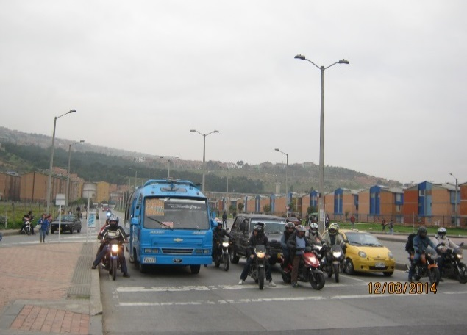 |  |  |  |  | 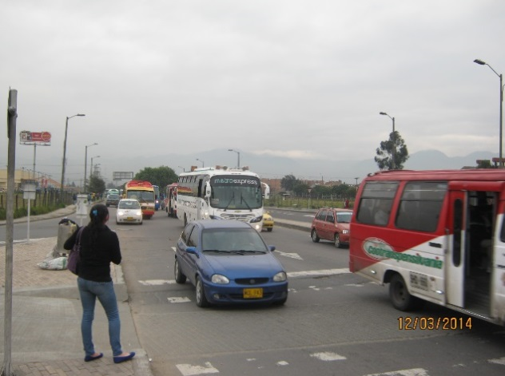

 |  | ACCESO OCCIDENTE |  |  |  |  | ACCESO ORIENTE

